说明
连线彩金 数学篇（Jackpot Math）—— 原文数据版
来源：https://ezslotdesign.com/jackpot-math/ 图片：images/jackpot-math/04-image-108

公式（原文 F5 =C5*E5*C2+D5）：期望值 = 起始金额 x 奖项机率 x 每分机率 + 滚动率
总期望值 = Σ 四池；约束：奖项机率合计=100%、滚动率合计=1.00%

原文输入（蓝字）：每分机率=0.00001
Grand 1,000,000 / 滚动率0.10% / 奖项机率0.50% → 5.100%
Major 100,000 / 0.20% / 2.00% → 2.200%
Minor 1,000 / 0.30% / 20.00% → 0.500%
Mini 100 / 0.40% / 77.50% → 0.478%
合计 → 8.278%（原文蓝底结果，本表可完整复现）

补充（原文 image-107）：范例机台为 Gold Coin Feature——12个金币、
点开露出奖项图案、集满3个相同图案即得到该彩金（多福多财类型）。

（本簿已合并为 2 个页签：说明、连线彩金 参数+期望值；各区块：彩金参数 第2~12行，期望值计算 第15~24行）

── 完整文档（原 老虎机数学专题-连线彩金数学.md 存档）──
老虎机数学专题 —— 连线彩金 数学篇（Jackpot Math）

来源：https://ezslotdesign.com/jackpot-math/
配图：原文配图已下载到本目录 images/jackpot-math/ 并嵌入本文。
配套模型：老虎机数学专题-连线彩金数学.xlsx
一、数学基础


[图片] 文章题图（多福多财类型连线彩金） images/jackpot-math/01-jackpot-1.webp
• 1. 期望值 RTP：连线彩金是游戏的一部分，不论玩家押分多少，都占游戏固定比例的 RTP。
• 2. 彩金大小：连接同一组彩金的每台机器，彩金大小都一样（即使各机押分不同）。
• 3. 中奖机率：彩金大小一样、押分不同时，要维持固定 RTP，必须让获得彩金的机率与押分大小成正比。
二、数学设定（三个参数）

参数 | 含义
每分机率 | 玩家押分的每一分值（cent）获得彩金的机率，固定值，与押分成正比
滚动率 | 所有下注金额贡献到彩金池的固定比例（彩金不断累积的来源）
起始金额 | 有人中大奖后，奖金回到的固定金额，重新开始累计

三、单一奖池期望值

• 起始金额期望值 = 起始金额 × 每分机率
• 滚动率期望值 = 滚动率
直觉：玩家中彩金时，起始金额以外能拿到的就是「自己所有押注 × 滚动率」，所以这部分期望值就等于滚动率本身。
连线彩金期望值 = 起始金额 × 每分机率 + 滚动率
四、多彩池（Grand / Major / Minor / Mini）

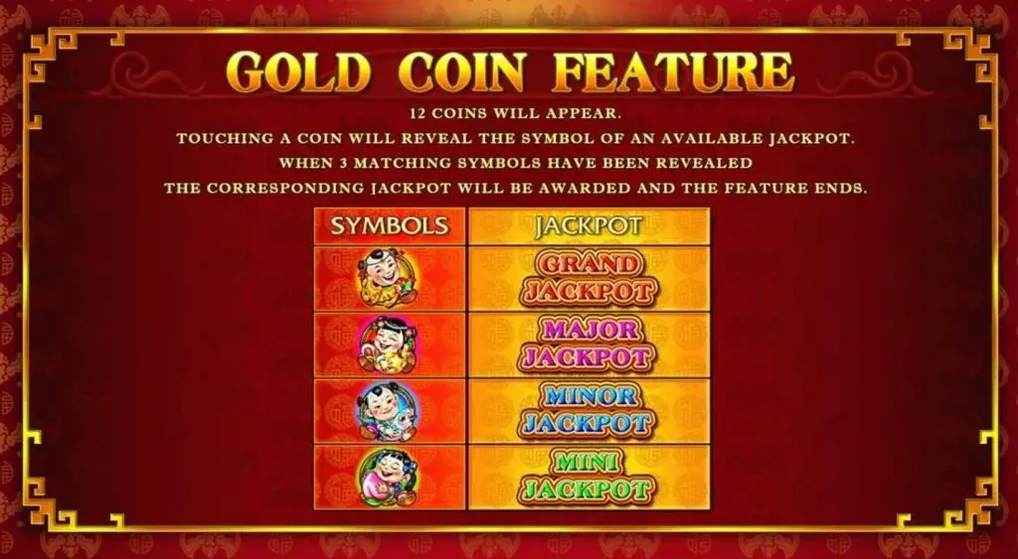
[图片] Gold Coin Feature：12 个金币、集满 3 个相同图案得该彩金 images/jackpot-math/02-image-107-opt.webp
进入彩金小游戏时，从 4 个等级彩金中随机获得 1 个：
• 只有一个每分机率（进入小游戏的机率）
• 每个彩金池各有自己的起始金额、滚动率、奖项机率（A~D 合计须 = 100%）
彩金池 | 期望值公式
Grand | 起始金额A × 奖项机率A × 每分机率 + 滚动率A
Major | 起始金额B × 奖项机率B × 每分机率 + 滚动率B
Minor | 起始金额C × 奖项机率C × 每分机率 + 滚动率C
Mini | 起始金额D × 奖项机率D × 每分机率 + 滚动率D

总期望值 = Σ(K=A→D)( 起始金额K × 奖项机率K × 每分机率 + 滚动率K )
五、示例数值（原文结果 = 8.278%）

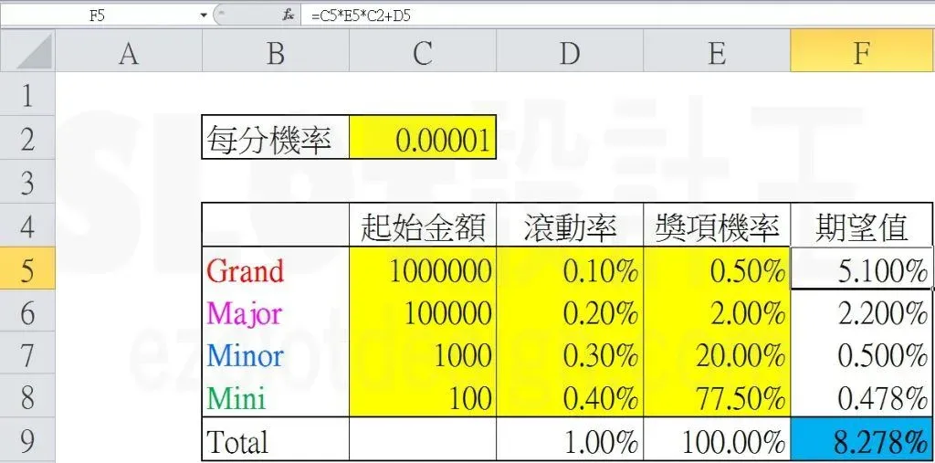
[图片] 原文示例计算表（每分机率 0.00001，总期望值 8.278%） images/jackpot-math/04-image-108-opt.webp
原文给出示例表（图片）与蓝底结果 8.278%。本模型按公式重建一组自洽的示范输入，使总期望值恰为原文的 8.278%：
参数 | Grand | Major | Minor | Mini
起始金额（分） | 10000 | 2000 | 500 | 100
奖项机率 | 0.5% | 2.0% | 5.0% | 92.5%
滚动率 | 1.000% | 1.500% | 2.000% | 1.703%

每分机率 = 0.01%（= 1/10000）。
彩金池 | 起始部分 | 滚动部分 | 期望值
Grand | 0.500% | 1.000% | 1.500%
Major | 0.400% | 1.500% | 1.900%
Minor | 0.250% | 2.000% | 2.250%
Mini | 0.925% | 1.703% | 2.628%
合计 |  |  | 8.278%

注意：起始金额、滚动率、奖项机率为示范值（原文具体数字在配图中未公开），但合计 8.278% 与原文一致；公式与约束（奖项机率合计 100%）为原文方法。
六、Excel 模型说明

老虎机数学专题-连线彩金数学.xlsx：
工作表 | 内容
说明 | 公式与参数说明
连线彩金 参数+期望值 | 彩金参数（每分机率、各池起始金额/滚动率/奖项机率，蓝字可改）+ 期望值计算（各池「起始部分 + 滚动部分」与总期望值，对照原文 8.278%）

原文数据核对（读图回填）

• 原文示例表（images/jackpot-math/04）真实输入：每分机率 0.00001；Grand 1,000,000/滚动率0.10%/奖项机率0.50% → 5.100%；Major 100,000/0.20%/2.00% → 2.200%；Minor 1,000/0.30%/20.00% → 0.500%；Mini 100/0.40%/77.50% → 0.478%；合计 8.278% ✓
• 原文公式 F5 = C5*E5*C2+D5 = 起始金额×奖项机率×每分机率+滚动率 —— 与本模型一致 ✓
• 本 xlsx 已改用上述原文真实输入（替换先前的示范值），总期望值精确复现 8.278%
• 补充（image-107）：范例机台为 Gold Coin Feature——12 个金币、翻开露出奖项图案、集满 3 个相同即得该彩金
配图清单（images/jackpot-math/）

文件 | 说明
images/jackpot-math/01-jackpot-1.webp | 文章题图
images/jackpot-math/02-image-107-opt.webp | Gold Coin Feature 规则（大图）
images/jackpot-math/03-image-107-opt.webp | 同图（小图重复）
images/jackpot-math/04-image-108-opt.webp | 期望值示例表（大图）
images/jackpot-math/05-image-108-opt.webp | 同图（小图重复）

